新様式②（6-1）
工事名：令和７年度 第１号 滋賀食肉センター冷蔵保管施設増築工事 |  | 商号または名称： 〇〇〇株式会社
配置予定技術者等
氏 名 | 滋賀 太郎
●複数名申請する場合は、記入してください。
発注工事業種等に適応した監理技術者等の資格が確認できる資料の提出 | 提出 |  |  | 提出
（２）配置予定技術者等ＣＰＤ |  |  | 様式6-1
継続教育の証明（必要な水準） あり 【1.0点】/なし 【0点】 |  |  |  | あり【1.0点】 | なし【0点】
証明書発行団体名 | （例）（社）全国土木施工管理技士会連合会
各団体が発行する学習履歴を証明する証明書の写し | 提出 |  |  | 提出
＜注意事項等＞ 〇配置予定技術者等を複数名で申請する場合は、本様式に複数名を記載してください。不足する場合は、本様式を複数部提出してください。 ○記載欄の明示（赤○印等）は記入例です。 ○記入漏れ等や添付資料の不足等により、内容確認ができないと判断された場合や、申請が過大と判断された場合、【0点】もしくは減じた評価点となります。

様式7-1参考
（様式7-1参考）
（参考）：県との防災協定における証明書（例）

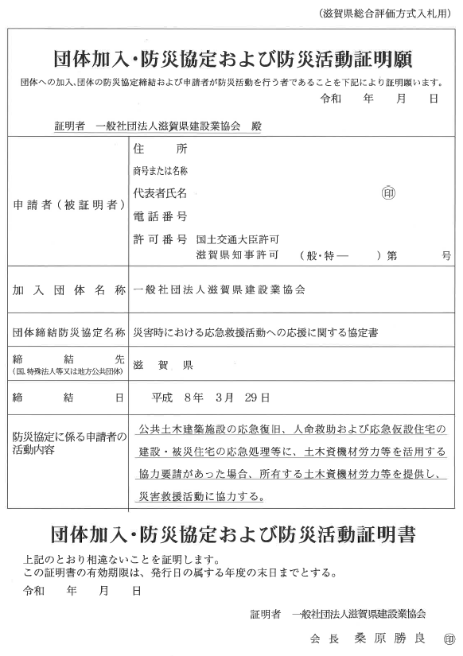

証明日が記入されていること。

入札公告日の属する年度（入札手続き期間が年度を越える場合は、いずれかの年度）で協定の締結が有効であることが確認できる書類を添付してください。

